Sheet1
Scene No. | 2
Quest Title | 我要学游泳
Quest Log | 完成任务
Map No. | 21
 | 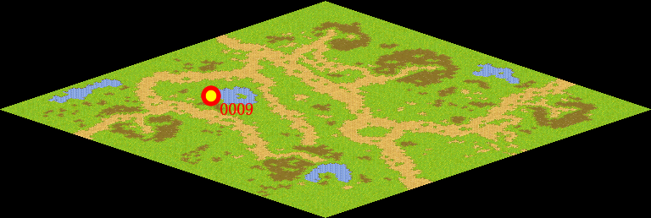
NPC No. | 9
Condition
Dialog | 铁杵都能磨成针，我相信只要我坚持，一定能学会游泳的，谢谢。
Select | 1：完成，2：取消
Result | 1 :关闭对话框 消除Qlog-0149-001 , 2 : 关闭对话框

NPC No. | 13
Condition
Dialog | 游泳好啊。
Select | 1：确定
Result | 1：关闭对话框

ScriptFile | Qlog-0149-002.scr
 | Q0009-0149-002.scr
 | Q0013-0149-002.scr

